Ejemplo
 | Regresión Lineal Simple
 |  |  |  |  |  |  |  |  |  | -1.8958333333 | PENDIENTE
Año | Precio | Unidades Vendidas |  | Y = b0 + b1 . X + E |  |  | Y = | 12161 | + | -1.89583 | . X
2011 | 1,000 | 10,000
2012 | 2,000 | 8,000
2013 | 3,500 | 7,000
2014 | 4,750 | 3,000
2015 | 5,000 | 2,000

ΣX | 16250 |  | ΣY | 30,000 | ΣX.y | 74750000 |  |  |  |  |  | El cuadro se crea solo en Excel y nos brinda los mismos datos, hay que seleccionar los datos de X e Y, luego seleccionar el diseño 9 (el que elegí yo, donde dice la función Fx)
n | 5 |  | n | 5 | n.. | 97500000
 | 3250 |  |  | 6,000 | Sxy | -22750000
ΣX^2 | 64812500 |  | Σy^2 | 226000000 | r | -0.96830430374
n. ^2 | 52812500 |  | n. ^2 | 180000000 | r | -0.96830430374
Sxx | 12000000 |  | Syy | 46000000 | r^2 | 0.93761322464
s(x) | 1549.1933385 |  | s(y) | 3033.1501776 | B1 | -1.8958333333
u(x) | 2400000 |  | u(y) | 9200000 | B0 | 12161.458333

Un alto valor de determinación "R^2" implica la existencia de una relación entre X e Y, pero no demuestra que haya relación causa-efecto. Si tiende a 0 no explica nada, si tiende a 1 explica casi perfectamente a Y |  |  |  |  |  |  | 0 < R^2 < 1 |  |  | Si=
 |  |  |  |  |  |  |  |  |  | X (precio) | 1,750
 |  |  |  |  |  |  |  |  |  | Y (unidades estimadas) | 8843.75
Coeficiente de Correlación "R" (Si el signo es negativo es indirecta y el positivo es directa) |  |  |  |  |  |  | -1 < R < 1

Ejemplo resuelto con Excel
Resumen

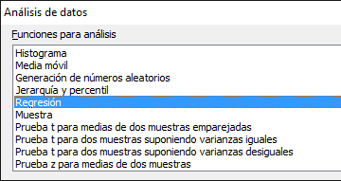
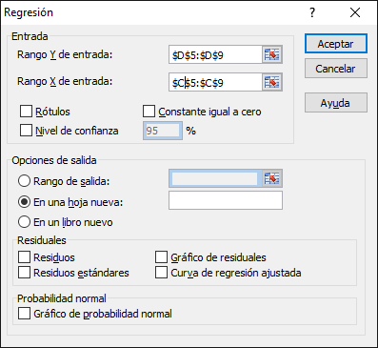
Estadísticas de la regresión |  |  |  | Para que lo resuelva el Excel debemos ir a "Datos" -> Análisis de datos |  |  |  |  | Luego elegimos "Regresión" | Luego seleccinamos los casilleros donde se encuentran los datos
Coeficiente de correlación múltiple | 0.96830430374 | => R
Coeficiente de determinación R^2 | 0.93761322464 | => R^2
R^2 ajustado | 0.91681763285
Error típico | 978.05788286 | => S
Observaciones | 5 | => n

ANÁLISIS DE VARIANZA
 | Grados de libertad | Suma de cuadrados | Promedio de los cuadrados | F | Valor crítico de F
Regresión | 1 | 43130208.333 | 43130208.333 | 45.087114338 | 0.0067415332421
Residuos | 3 | 2869791.6667 | 956597.22222
Total | 4 | 46000000

 | Coeficientes | Error típico | Estadístico t | Probabilidad | Inferior 95% | Superior 95% | Inferior 95,0% | Superior 95,0%
Intercepción | 12161.458333 | 1016.5255979 | 11.963750209 | 0.0012561802722 | 8926.4202006 | 15396.496466 | 8926.4202006 | 15396.496466
Variable X 1 | -1.8958333333 | 0.28234099098 | -6.7146939124 | 0.0067415332421 | -2.7943683768 | -0.99729828988 | -2.7943683768 | -0.99729828988

